Solicitud gráfica
 | Área: | Matemáticas |  |  | Fecha:
 | Grado: | 11
 | Título del tema: | Funciones |  |  | ¿Cuaderno de estudio o recurso? | Cuaderno de Estudio
 | Editor: | Cristhian Bello |  |  |  | M5A

 | Código guión o recurso: | MA_11_02_CO | ← Para determinar este código, visite la hoja de Ayuda
 |  |  |  |  | ESPECIFICACIÓN DE ARCHIVOS A ENTREGAR
Núm. | Archivo Shutterstock o ruta en web | Imagen para: | Tipo | Formato | Nombre imagen SMALL | Tamaño imagen SMALL | Nombre imagen ZOOM | Tamaño imagen ZOOM | Descripción | Observaciones
#REF! | 221793745-142778230-199544615-60771259 | #REF! | Ilustración | Horizontal | #REF! | #REF! | #REF! | #REF! | Son Cuatro imágenes que muestran aplicaciones de la funcion, en una de ellas hay representaciones graficas de funciones, que se pueden mostrar por aparte, la idea es hacer un collage con estas imágenes que muestre algunos contextos de aplicación de funcion. El diseño de este collage queda a la libertad del diseñador. | Elaborar un colage con las imágenes qe se toman de shutterstock
IMG02 | Ver observaciones | Cuaderno de Estudio | Ilustración | Horizontal | MA_11_02_CO_IMG02_small | 526 x 370 px | MA_11_02_CO_IMG02_zoom | 800 x 600 px |  | Dibujar un diagrama sagital similar a este.
IMG03 | Ver observaciones | Cuaderno de Estudio | Fotografía | Horizontal | MA_11_02_CO_IMG03_small | 526 x 370 px | MA_11_02_CO_IMG03_zoom | 800 x 600 px | 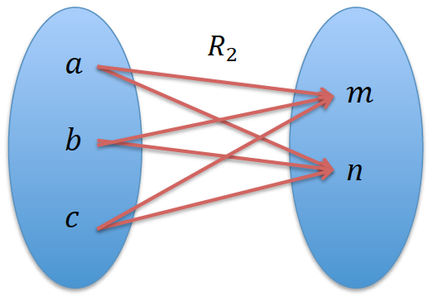 | Diagrama Sagital de la relación, escribir A al conjunto de salida y B al conjunto de llegada, además dibujar una flecha de la letra A hacia la letra B, sobre la fecha escribir R2 de forma similar a la IMG02
IMG04 | Ver observaciones | Cuaderno de Estudio | Ilustración | Horizontal | MA_11_02_CO_IMG04_small | 526 x 370 px |  |  | 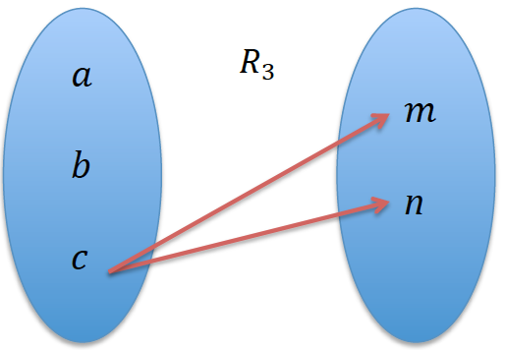 | Diagrama Sagital de la relación, escribir A al conjunto de salida y B al conjunto de llegada, además dibujar una flecha de la letra A hacia la letra B, sobre la fecha escribir R3 de forma similar a la IMG02
IMG05 | Ver observaciones | Cuaderno de Estudio | Ilustración | Horizontal | MA_11_02_CO_IMG05_small | 526 x 370 px | MA_11_02_CO_IMG05_zoom | 800 x 600 px | 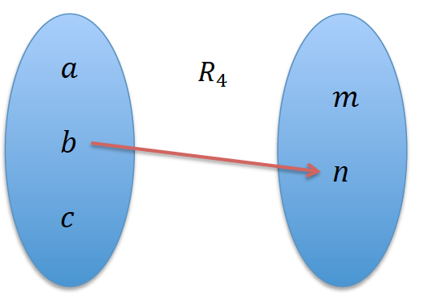 | Diagrama Sagital de la relación, escribir A al conjunto de salida y B al conjunto de llegada, además dibujar una flecha de la letra A hacia la letra B, sobre la fecha escribir R4. de forma similar a la IMG02
IMG06 | 221793745-142778230-199544615-60771259 | Cuaderno de Estudio | Ilustración | Horizontal | MA_11_02_CO_IMG06_small | 526 x 370 px | MA_11_02_CO_IMG06_zoom | 800 x 600 px | 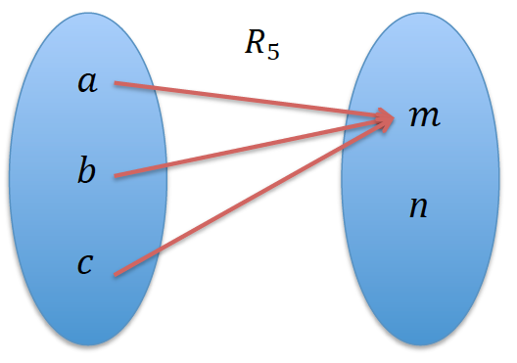 | Diagrama Sagital de la relación, escribir A al conjunto de salida y B al conjunto de llegada, además dibujar una flecha de la letra A hacia la letra B, sobre la fecha escribir R5. Similar a la IMG02
IMG07 | Ver observaciones | Cuaderno de Estudio | Ilustración | Horizontal | MA_11_02_CO_IMG07_small | 526 x 370 px | MA_11_02_CO_IMG07_zoom | 800 x 600 px | 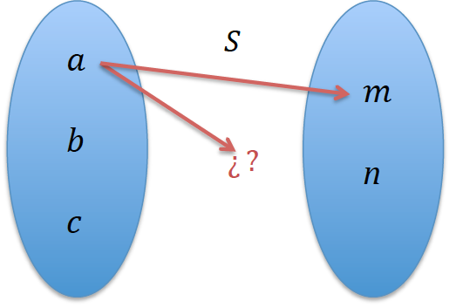 | Diagrama Sagital de la relación, escribir A al conjunto de salida y B al conjunto de llegada, además dibujar una flecha de la letra A hacia la letra B, sobre la fecha escribir S, Similar a la IMG02
IMG08 | Ver observaciones | Cuaderno de Estudio | Ilustración | Horizontal | MA_11_02_CO_IMG08_small | 526 x 370 px | MA_11_02_CO_IMG08_zoom | 800 x 600 px | 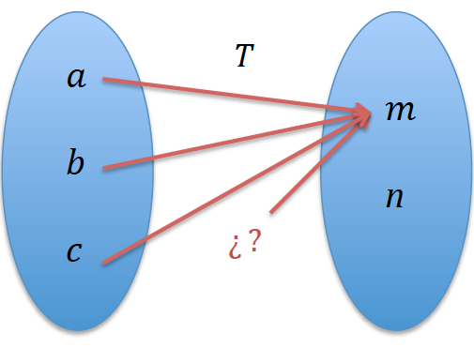 | Diagrama Sagital de la relación, escribir A al conjunto de salida y B al conjunto de llegada, además dibujar una flecha de la letra A hacia la letra B, sobre la fecha escribir T, Similar a la IMG02
IMG09 | Ver observaciones | Cuaderno de Estudio | Ilustración | Horizontal | MA_11_02_CO_IMG09_small | 526 x 370 px | MA_11_02_CO_IMG09_zoom | 800 x 600 px |  | Es una recopilacion de los diagramas sagitales de las IMG02 hasta IMG06
IMG10 | Ver observaciones | Cuaderno de Estudio | Ilustración | Horizontal | MA_11_02_CO_IMG10_small | 526 x 370 px | MA_11_02_CO_IMG10_zoom | 800 x 600 px |  | Incluir el nombre de cada conjunto y la flecha que los una mediante cada relacion como en la IMG02
IMG11 | 146258987 | Cuaderno de Estudio | Ilustración | Horizontal | MA_11_02_CO_IMG11_small | 526 x 370 px | MA_11_02_CO_IMG11_zoom | 800 x 600 px |  | Descargar o dibujar similar.
IMG12 | Ver observaciones | Cuaderno de Estudio | Ilustración | Horizontal | MA_11_02_CO_IMG12_small | 526 x 370 px | MA_11_02_CO_IMG12_zoom | 800 x 600 px | 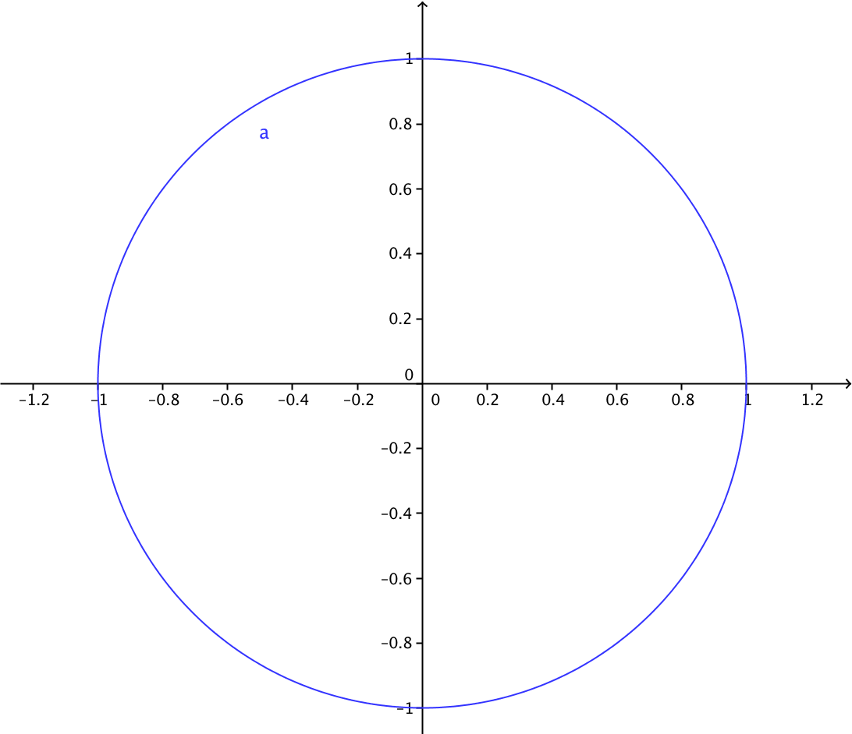 | Representacion grafica en el plano cartesiano de la circunferencia
IMG13 | Ver observaciones | Cuaderno de Estudio | Ilustración | Horizontal | MA_11_02_CO_IMG13_small | 526 x 370 px | MA_11_02_CO_IMG13_zoom | 800 x 600 px | 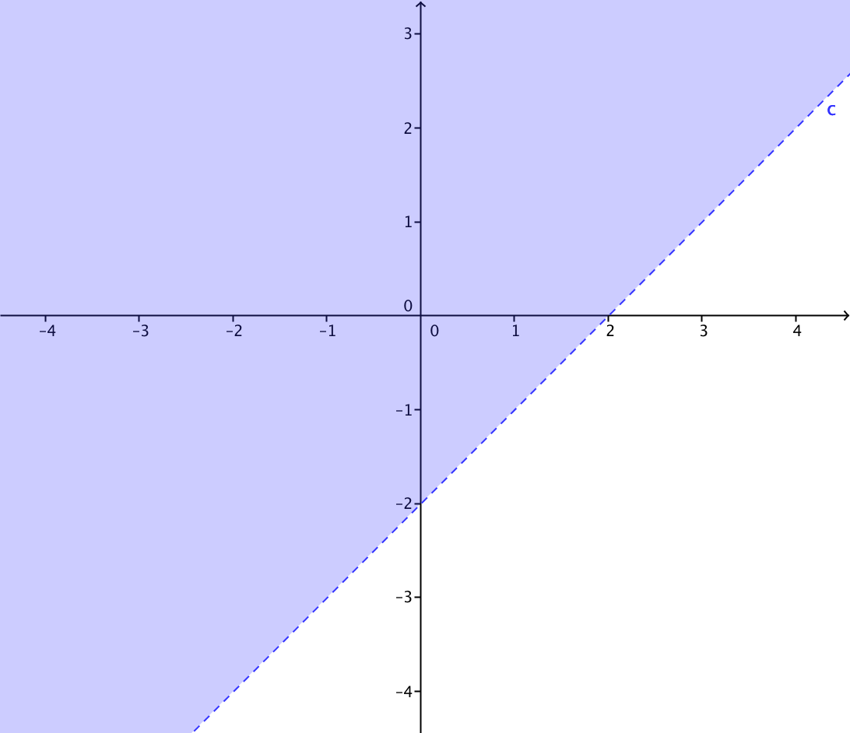 | Representacion grafica de la region
IMG14 | Ver observaciones | Cuaderno de Estudio | Ilustración | Horizontal | MA_11_02_CO_IMG14_small | 526 x 370 px | MA_11_02_CO_IMG14_zoom | 800 x 600 px | 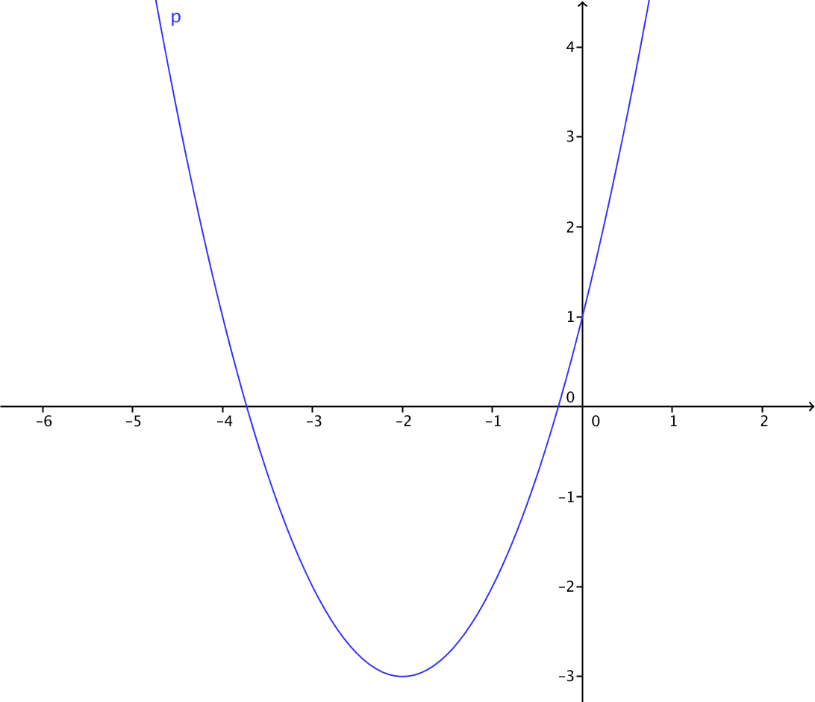 | Representacion grafica de la relacion
IMG15 | Ver observaciones | Cuaderno de Estudio | Ilustración | Horizontal | MA_11_02_CO_IMG15_small | 526 x 370 px | MA_11_02_CO_IMG15_zoom | 800 x 600 px | 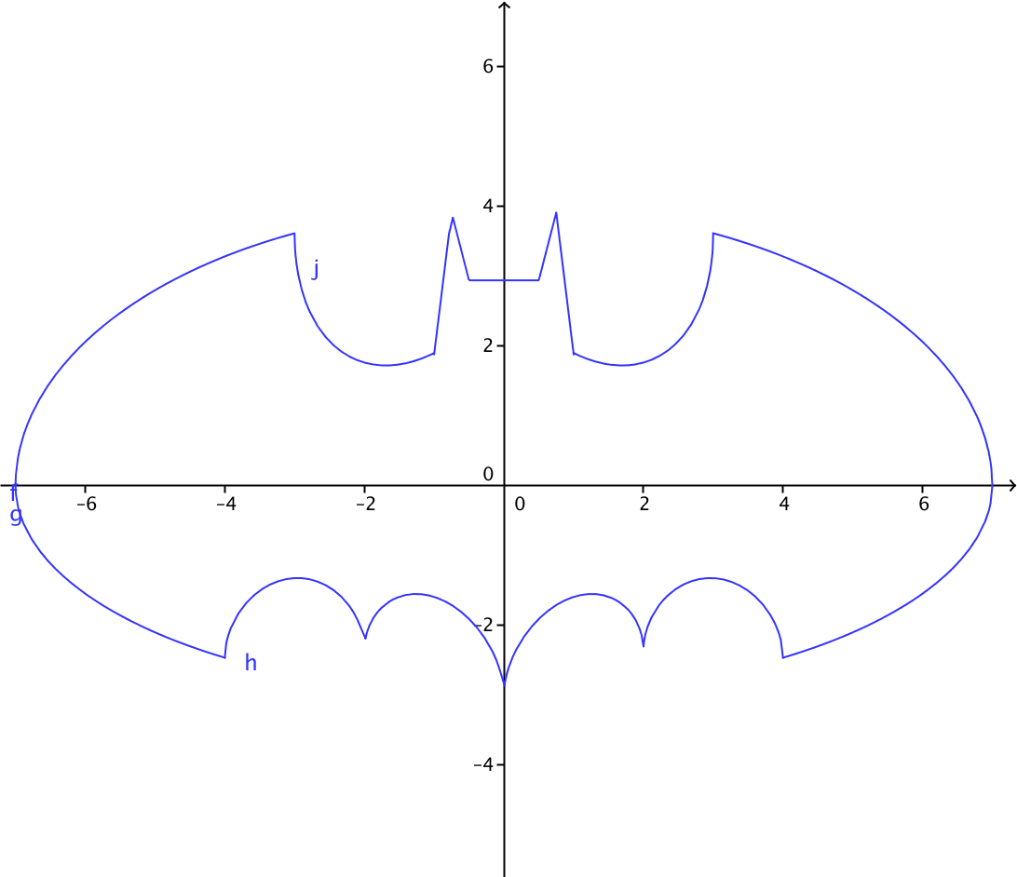 | Representación grafica de la relacion, en este link aparece la ecuacion del logotipo de batman http://gaussianos.com/la-ecuacion-del-logo-de-batman-en-mathematica/
IMG16 | Ver observaciones | Cuaderno de Estudio | Ilustración | Horizontal | MA_11_02_CO_IMG16_small | 526 x 370 px | MA_11_02_CO_IMG16_zoom | 800 x 600 px |  | La misma IMG09
IMG17 | Ver observaciones | Cuaderno de Estudio | Ilustración | Horizontal | MA_11_02_CO_IMG17_small | 526 x 370 px | MA_11_02_CO_IMG17_zoom | 800 x 600 px |  | La misma IMG10
IMG18 | Ver observaciones | Cuaderno de Estudio | Ilustración | Horizontal | MA_11_02_CO_IMG18_small | 526 x 370 px | MA_11_02_CO_IMG18_zoom | 800 x 600 px | 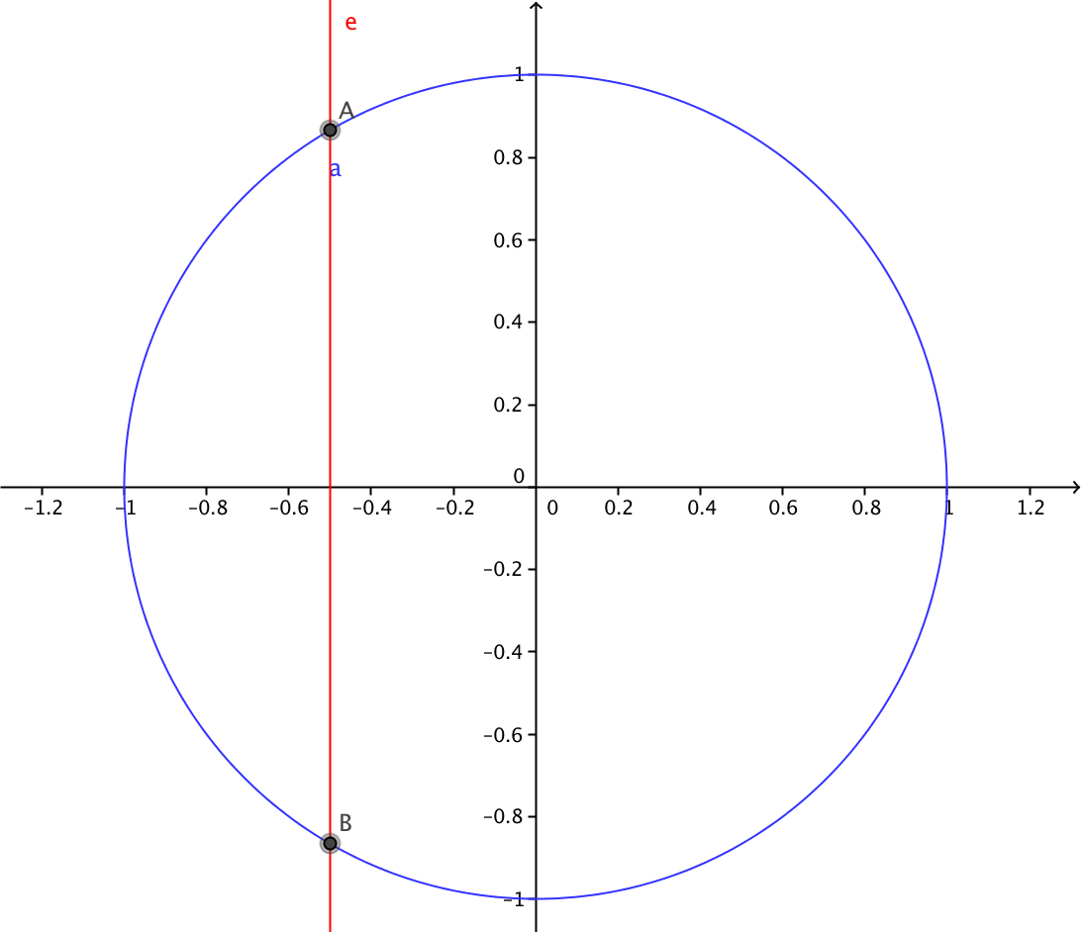 | Grafica de la circunferencia de radio 1, similar a la IMG12, con una recta vertical de color rojo que la atraviesa en dos puntos como se muestra en la figura
IMG19 | Ver observaciones | Cuaderno de Estudio | Ilustración | Horizontal | MA_11_02_CO_IMG19_small | 526 x 370 px | MA_11_02_CO_IMG19_zoom | 800 x 600 px | 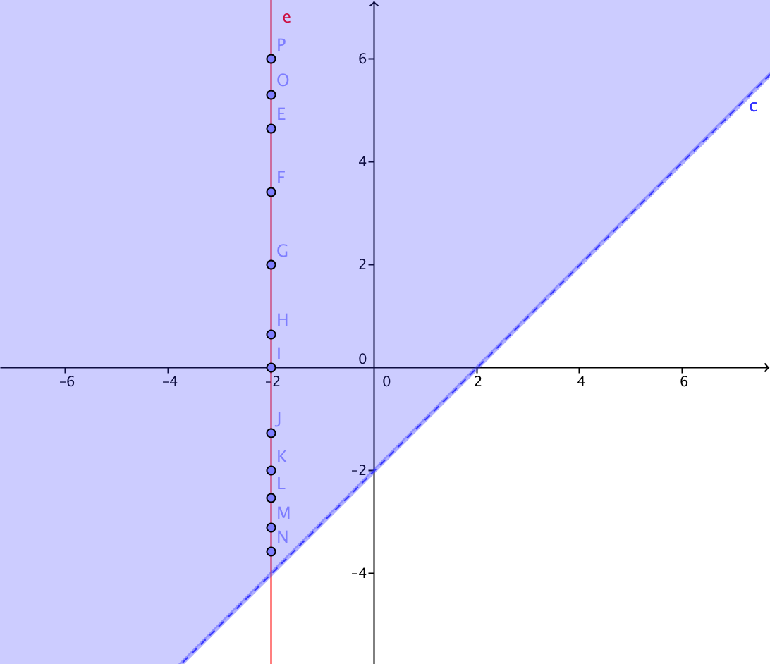 | La grafica de la IMG13, atravesada poe una recta vertical de color rojo, se deben mstrar varios puntos de la recta que se intersectan con la region sombreada, estos puntos no requieren etiqueta.
IMG20 | Ver observaciones | Cuaderno de Estudio | Ilustración | Horizontal | MA_11_02_CO_IMG20_small | 526 x 370 px | MA_11_02_CO_IMG20_zoom | 800 x 600 px | 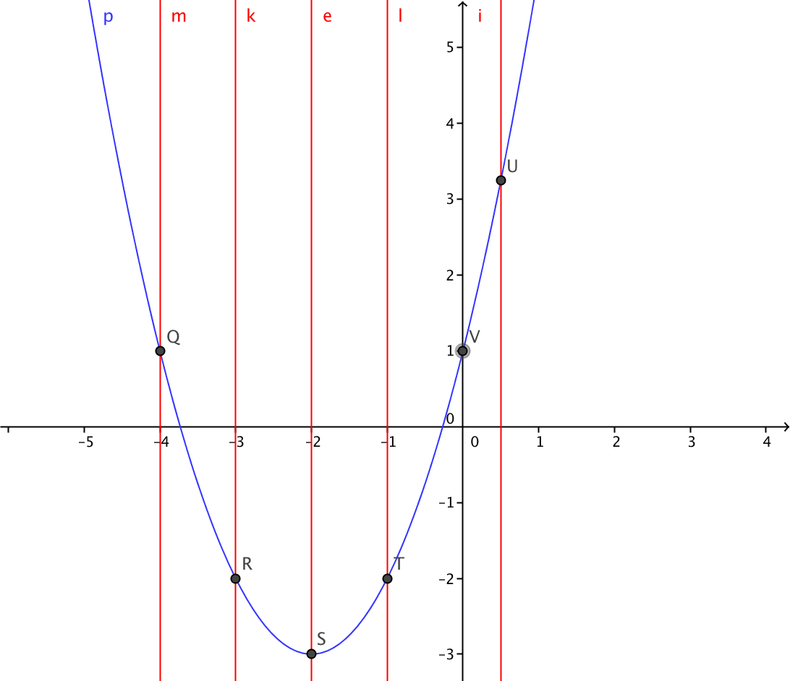 | La IMG14, con varias rectas verticales que la intersectan, marcar estos puntos de interseccion, pero eliminar las etiquetas de los puntos de interseccion y de las rectas verticales
IMG21 | Ver observaciones | Cuaderno de Estudio | Ilustración | Horizontal | MA_11_02_CO_IMG21_small | 526 x 370 px | MA_11_02_CO_IMG21_zoom | 800 x 600 px | 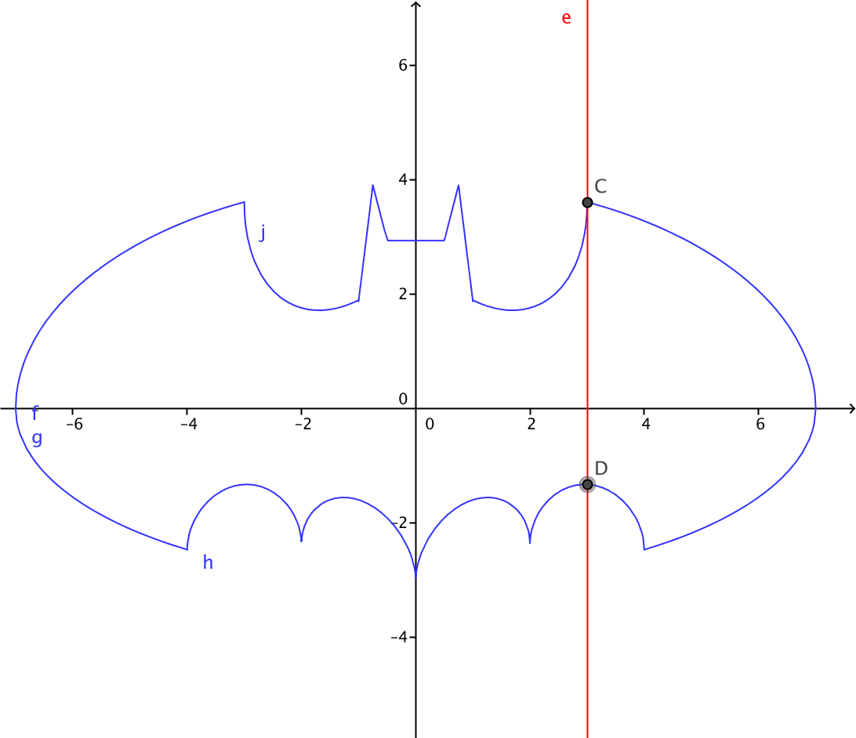 | La IMG15, con una recta vertical que la atraviesa en dos puntos, la recta de color rojo, y se marcan los puntos, pero ni la recta, ni los puntos deben tener etiqueta.
IMG22 | Ver observaciones | Cuaderno de Estudio | Ilustración | Horizontal | MA_11_02_CO_IMG22_small | 526 x 370 px | MA_11_02_CO_IMG22_zoom | 800 x 600 px |  | La misma IMG08
IMG23 | Ver observaciones | Cuaderno de Estudio | Ilustración | Horizontal | MA_11_02_CO_IMG23_small | 526 x 370 px | MA_11_02_CO_IMG23_zoom | 800 x 600 px | 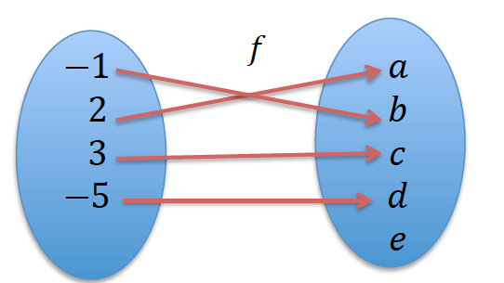 | Similar a la IMG02, con A y B los nombres de cada conjunto y una flecha de A hacia B, bajo la letra f
IMG24 | Ver observaciones | Cuaderno de Estudio | Ilustración | Horizontal | MA_11_02_CO_IMG24_small | 526 x 370 px | MA_11_02_CO_IMG24_zoom | 800 x 600 px | 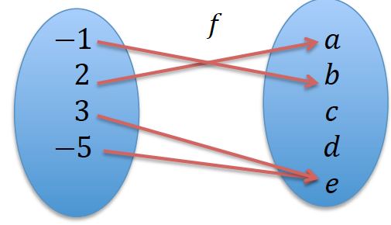 | Similar a la IMG02, con A y B los nombres de cada conjunto y una flecha de A hacia B, bajo la letra g, cambiar f por g
IMG25 | Ver observaciones | Cuaderno de Estudio | Ilustración | Horizontal | MA_11_02_CO_IMG25_small | 526 x 370 px | MA_11_02_CO_IMG25_zoom | 800 x 600 px | 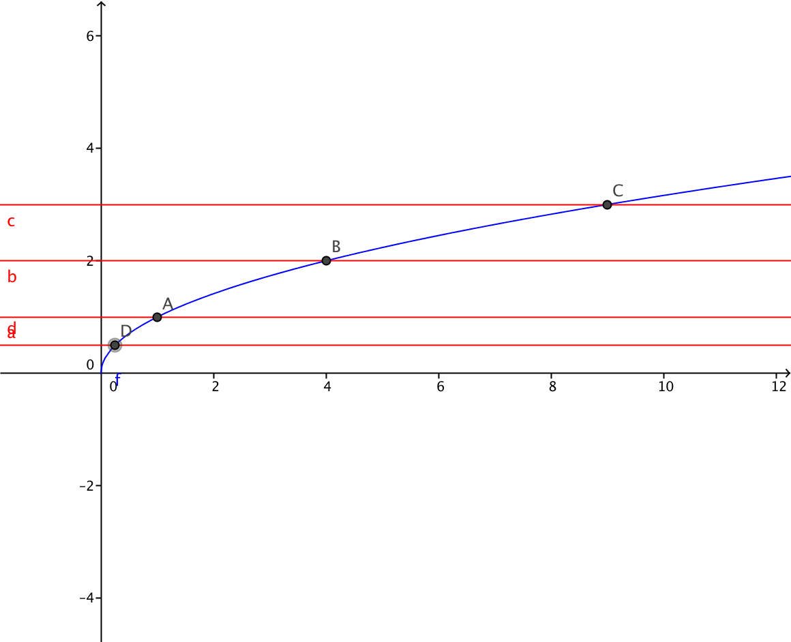 | grafica de la funcion f(x)=raiz cuadrada de x, y sobre ella varias rectas horizontales de color rojo que cortan la grafica en un solo punto. Eliminar las etiquetas de los puntos de interseccion entre la curva y las rectas. Eliminar las etiquetas de las rectas horizontales
IMG26 | Ver observaciones | Cuaderno de Estudio | Ilustración | Horizontal | MA_11_02_CO_IMG26_small | 526 x 370 px | MA_11_02_CO_IMG26_zoom | 800 x 600 px | 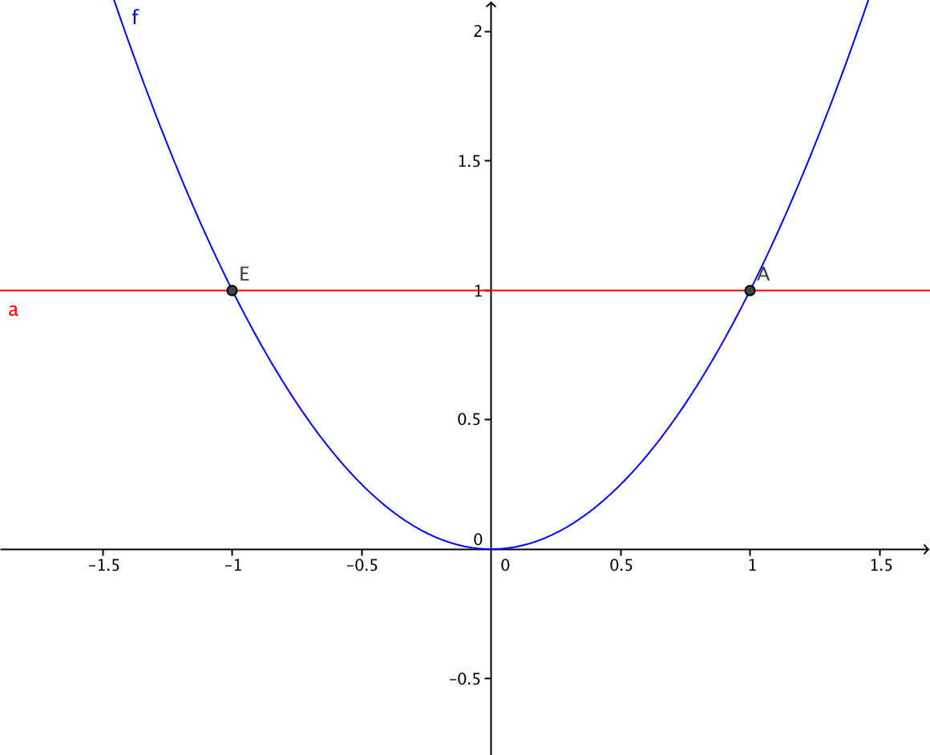 | Grafica de la funcion f(x)=x^2, con una recta horizontal que pasa por dos puntos, eliminar la etiqueta de la recta y de los puntos de interseccion.
IMG27 | Ver observaciones | Cuaderno de Estudio | Ilustración | Horizontal | MA_11_02_CO_IMG27_small | 526 x 370 px | MA_11_02_CO_IMG27_zoom | 800 x 600 px | 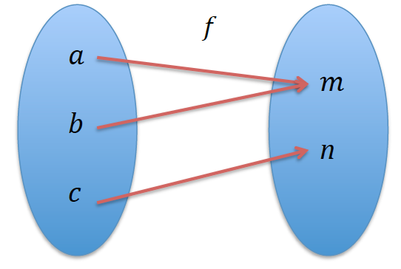 | Representacion en el diagrama sagital de f poner los nombres a los conjuntos A y B, y la flecha de A en B
IMG28 | Ver observaciones | Cuaderno de Estudio | Ilustración | Horizontal | MA_11_02_CO_IMG28_small | 526 x 370 px | MA_11_02_CO_IMG28_zoom | 800 x 600 px |  | Representacion en el diagrama sagital de g, cambiar g por f y poner los nombres a los conjuntos A y B, y la flecha de A en B
IMG29 | Ver observaciones | Cuaderno de Estudio | Ilustración | Horizontal | MA_11_02_CO_IMG29_small | 526 x 370 px | MA_11_02_CO_IMG29_zoom | 800 x 600 px | 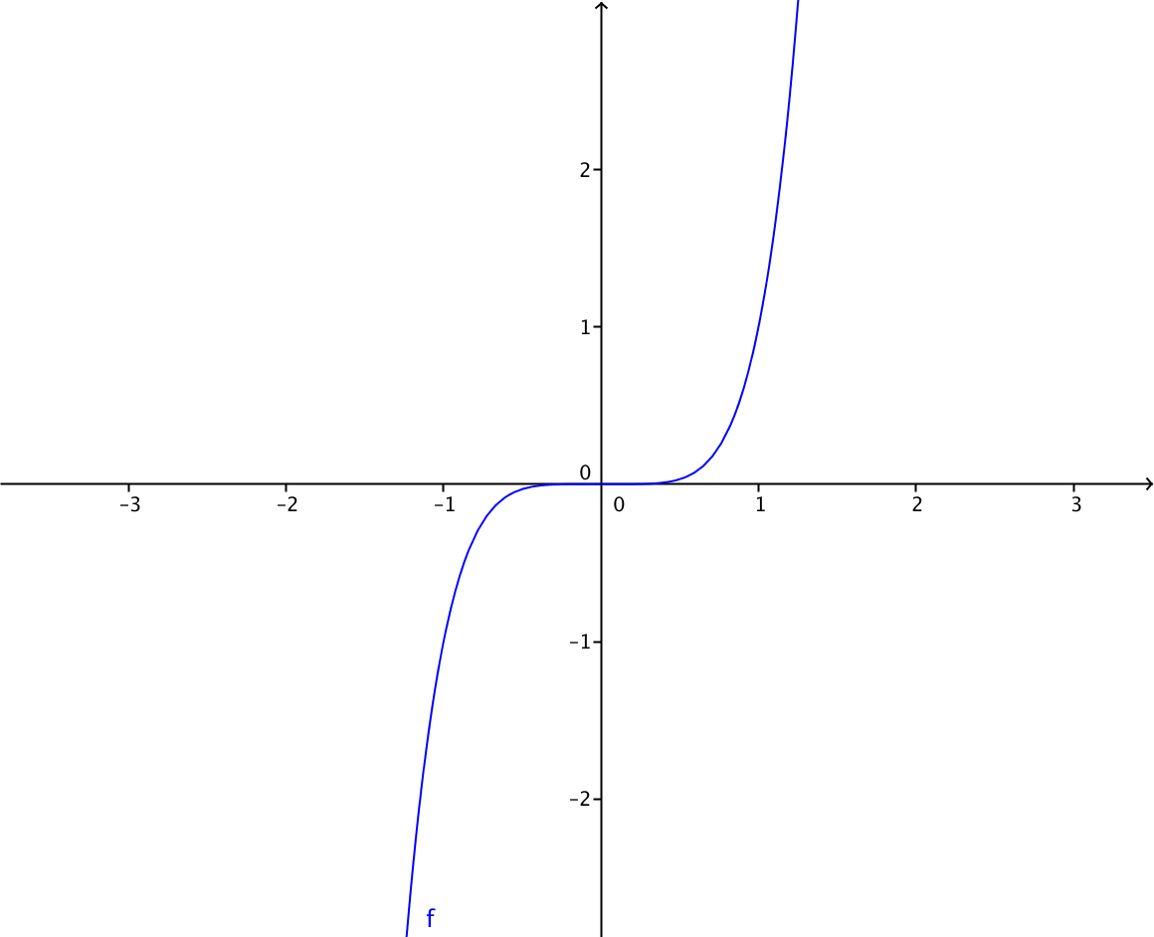 | Representacion grafica de f(x)=x^5
IMG30 | Ver observaciones | Cuaderno de Estudio | Ilustración | Horizontal | MA_11_02_CO_IMG30_small | 526 x 370 px | MA_11_02_CO_IMG30_zoom | 800 x 600 px | 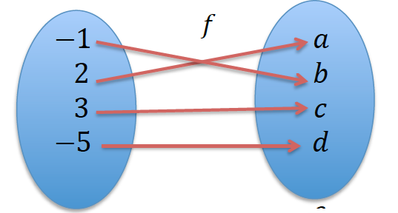 | Representacion en el diagrama sagital de f poner los nombres a los conjuntos A y B, y la flecha de A en B
IMG31 | Ver observaciones | Cuaderno de Estudio | Ilustración | Horizontal | MA_11_02_CO_IMG31_small | 526 x 370 px | MA_11_02_CO_IMG31_zoom | 800 x 600 px | 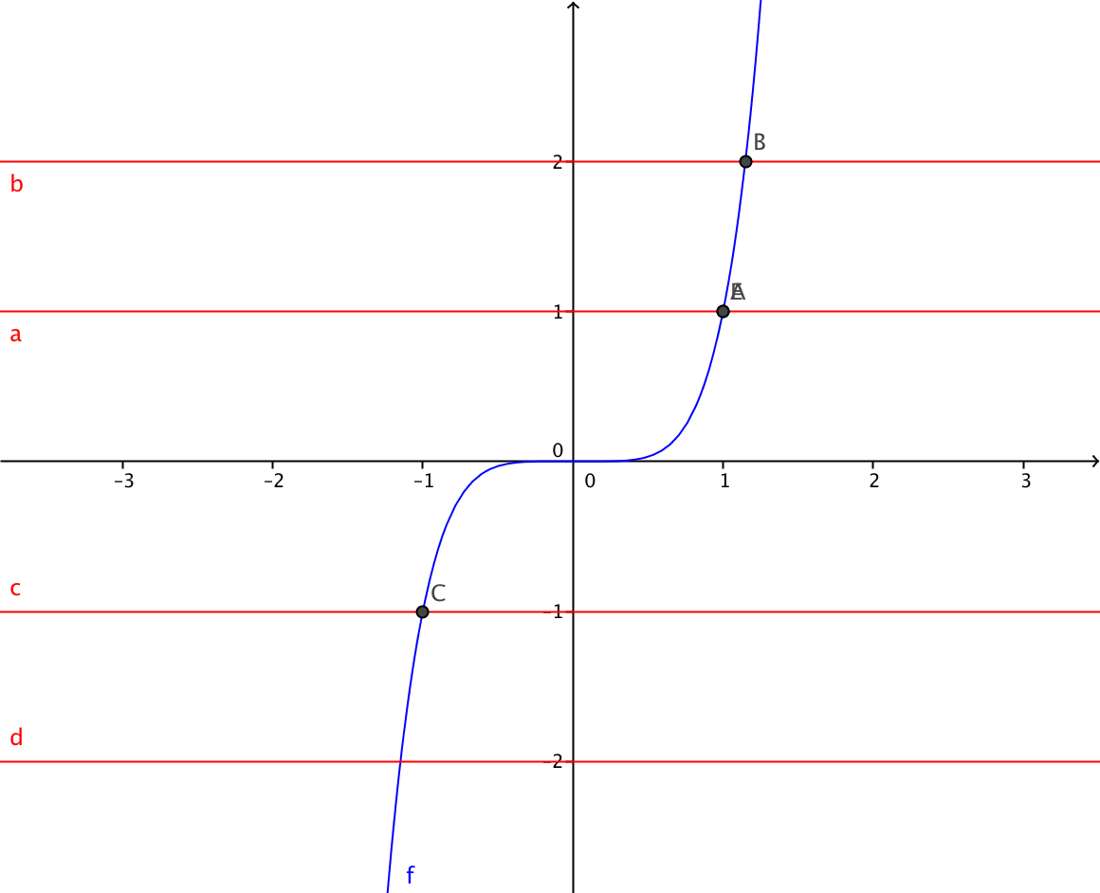 | grafica de la funcion f(x)=x^5 y sobre ella varias rectas horizontales de color rojo que cortan la grafica en un solo punto. Eliminar las etiquetas de los puntos de interseccion entre la curva y las rectas. Eliminar las etiquetas de las rectas horizontales
IMG32 | Ver observaciones | Cuaderno de Estudio | Ilustración | Horizontal | MA_11_02_CO_IMG32_small | 526 x 370 px | MA_11_02_CO_IMG32_zoom | 800 x 600 px | 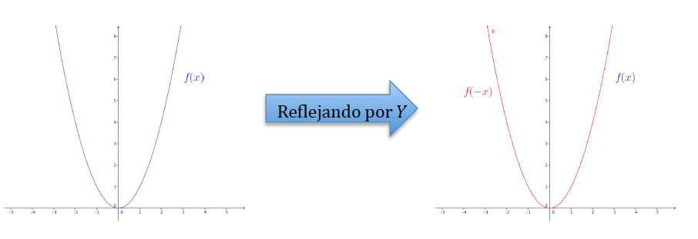 | Una animacion si es posible que muestre que al reflejar la funcion x^2, la grafica es la misma.
IMG33 | Ver observaciones | Cuaderno de Estudio | Ilustración | Horizontal | MA_11_02_CO_IMG33_small | 526 x 370 px | MA_11_02_CO_IMG33_zoom | 800 x 600 px |  | Si es posible una animacion que mantenga la curva azul siempre visible, pero que de ella salga la grafica roja, al reflejar la curva azul sobre el eje Y. la curva azul es la grafica de la funcion f(x)=(x-2)^2
IMG34 | Ver observaciones | Cuaderno de Estudio | Ilustración | Horizontal | MA_11_02_CO_IMG34_small | 526 x 370 px | MA_11_02_CO_IMG34_zoom | 800 x 600 px |  | Una animacion que muestre que la grafica de la funcion f(x)=x^3 se refleja por el eje Y y luego por el eje X, obteniendo la misma funcion.
IMG35 | Ver observaciones | Cuaderno de Estudio | Ilustración | Horizontal | MA_11_02_CO_IMG35_small | 526 x 370 px | MA_11_02_CO_IMG35_zoom | 800 x 600 px | 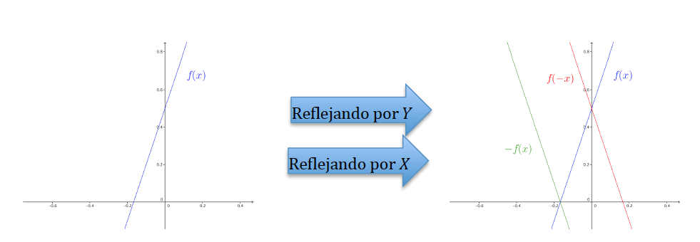 | Una animacion que muestre que la grafica de la funcion f(x)=3x-2 se refleja por el eje Y y luego por el eje X, obteniendo otra funcion.
IMG36 | Ver observaciones | Cuaderno de Estudio | Ilustración | Horizontal | MA_11_02_CO_IMG36_small | 526 x 370 px | MA_11_02_CO_IMG36_zoom | 800 x 600 px | 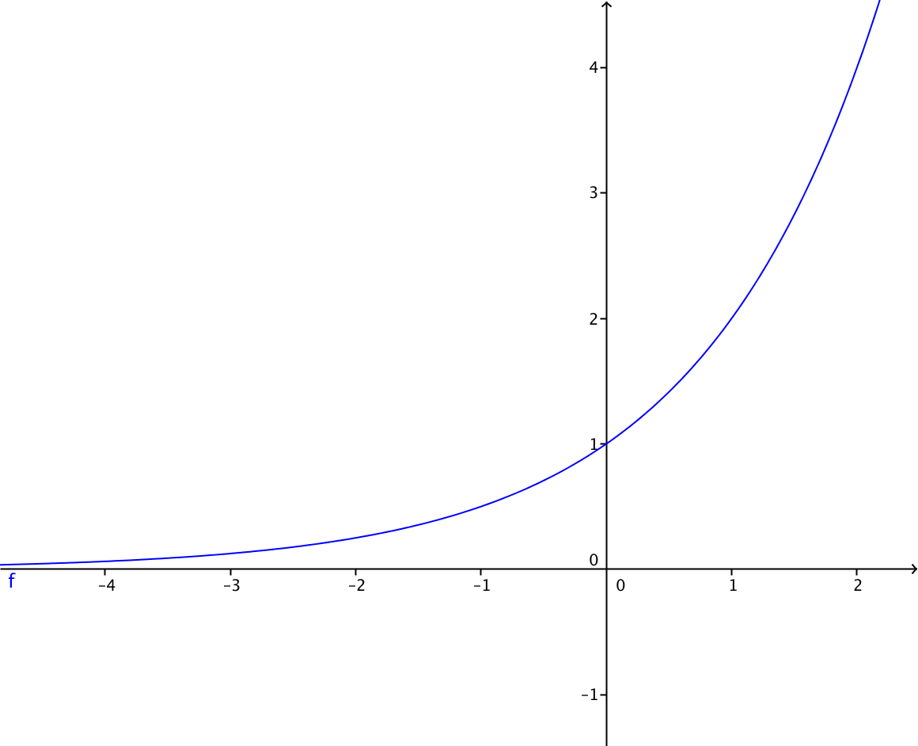 | La funcion f(x)=2^x
IMG37 | Ver observaciones | Cuaderno de Estudio | Ilustración | Horizontal | MA_11_02_CO_IMG37_small | 526 x 370 px | MA_11_02_CO_IMG37_zoom | 800 x 600 px | 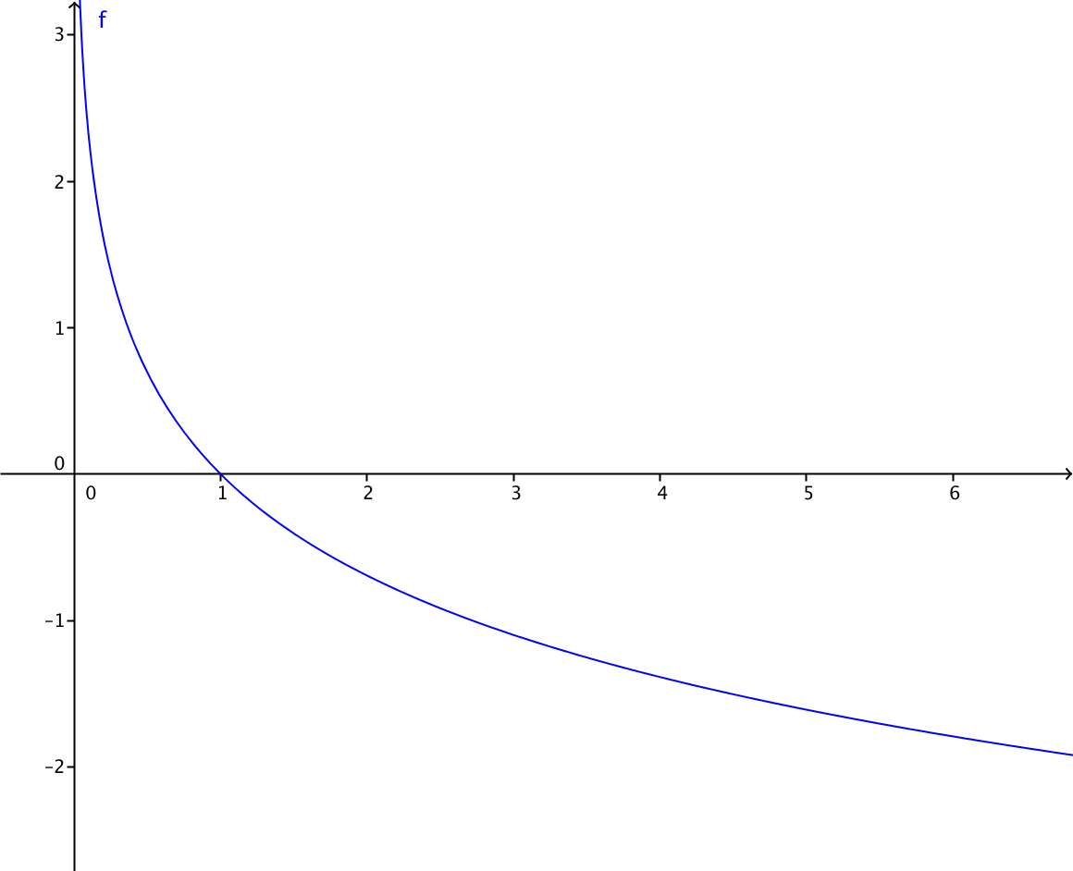 | Grafica de la funcion f(x)=-ln(x)
IMG38 | Ver observaciones | Cuaderno de Estudio | Ilustración | Horizontal | MA_11_02_CO_IMG38_small | 526 x 370 px | MA_11_02_CO_IMG38_zoom | 800 x 600 px | 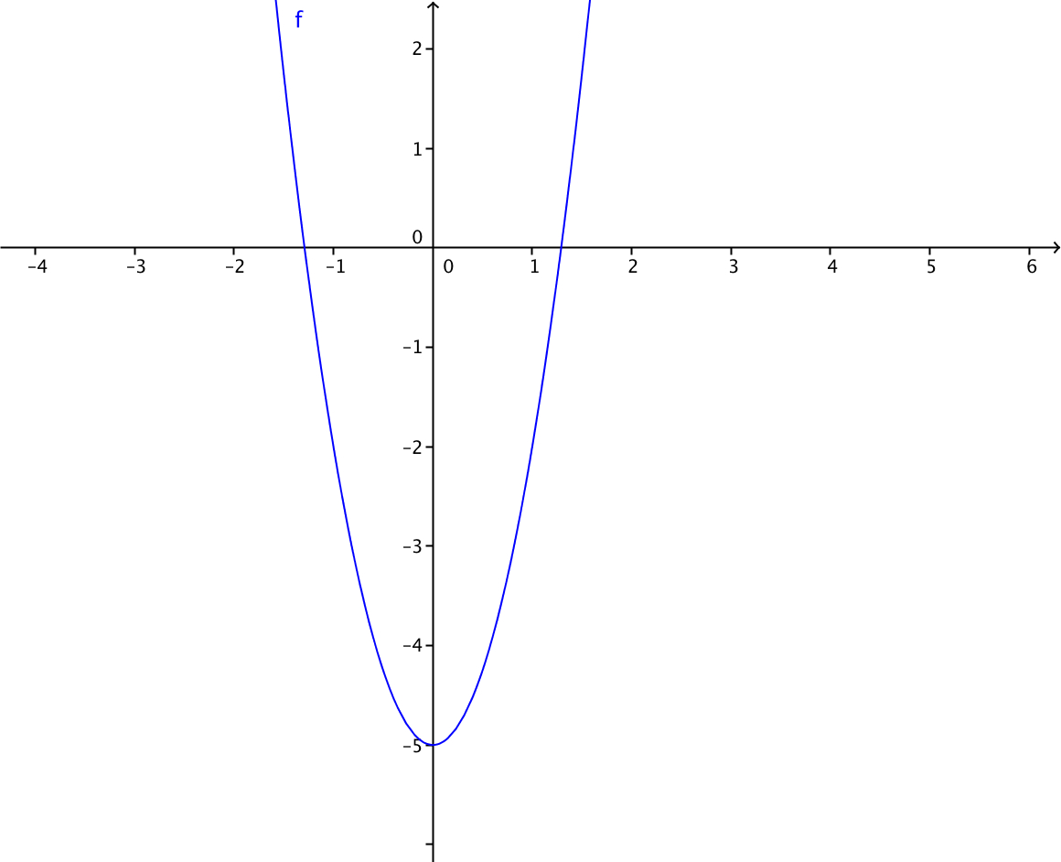 | grafica de la funcion f(x)=3x^2-5
IMG39 | Ver observaciones | Cuaderno de Estudio | Ilustración | Horizontal | MA_11_02_CO_IMG39_small | 526 x 370 px | MA_11_02_CO_IMG39_zoom | 800 x 600 px | 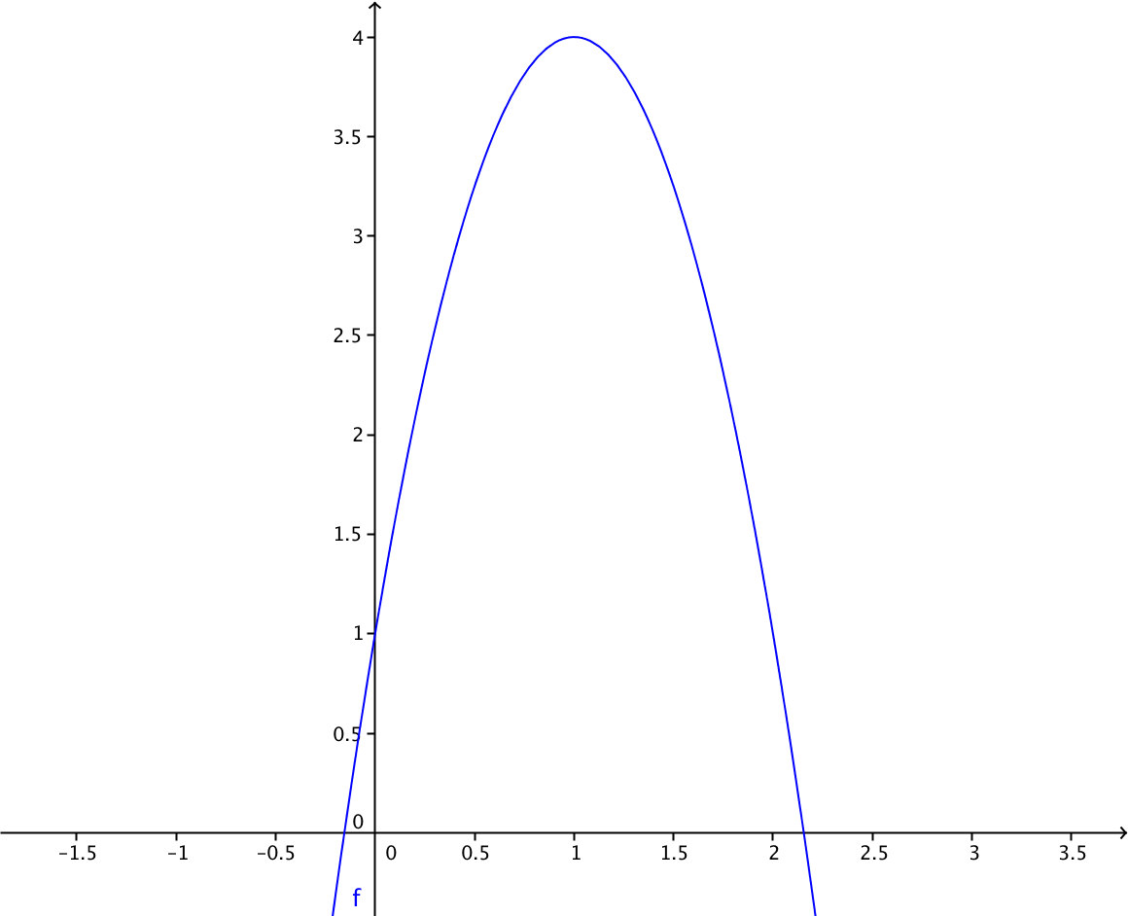 | Grafica de la funcion f(x)=4-3(x-1)^2
IMG40 | Ver observaciones | Cuaderno de Estudio | Ilustración | Horizontal | MA_11_02_CO_IMG40_small | 526 x 370 px | MA_11_02_CO_IMG40_zoom | 800 x 600 px | 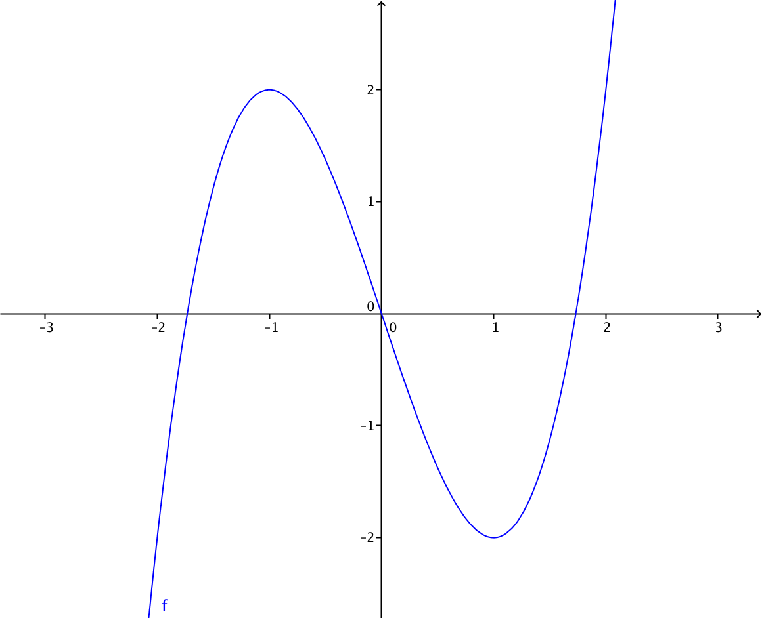 | uncion f(x)=x^3-3x
IMG41 | Ver observaciones | Cuaderno de Estudio | Ilustración | Horizontal | MA_11_02_CO_IMG41_small | 526 x 370 px | MA_11_02_CO_IMG41_zoom | 800 x 600 px | 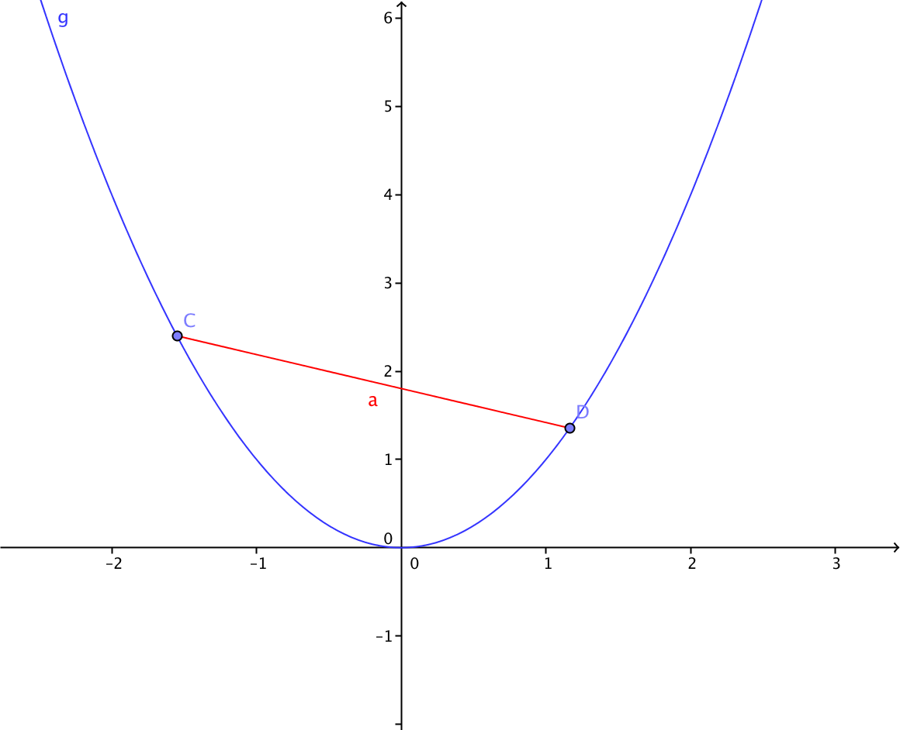 | Grafica de la funcion f(x)=x^2, con un segmento de color que une dos puntos de la curva. Los puntos sin etiqueta
IMG42 | Ver observaciones | Cuaderno de Estudio | Ilustración | Horizontal | MA_11_02_CO_IMG42_small | 526 x 370 px | MA_11_02_CO_IMG42_zoom | 800 x 600 px |  | Grafica de la funcion f(x)=2^x con un segmento que une dos puntos de la curva
IMG43 | Ver observaciones | Cuaderno de Estudio | Ilustración | Horizontal | MA_11_02_CO_IMG43_small | 526 x 370 px | MA_11_02_CO_IMG43_zoom | 800 x 600 px | 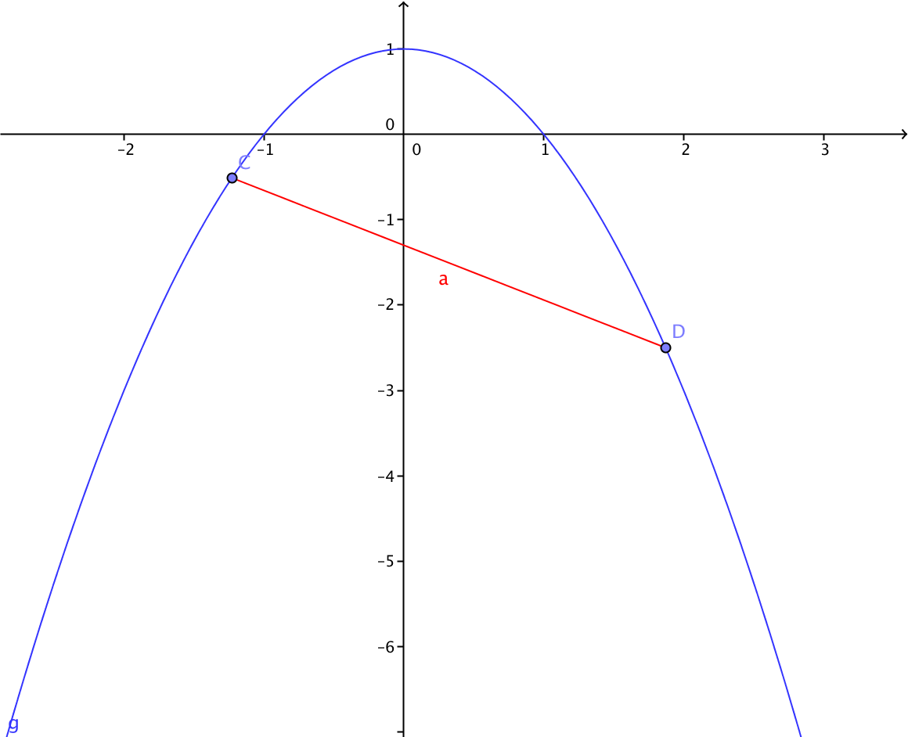 | Grafica de la funcion f(x)=1-x^2 con un segmento que une dos puntos de la curva, los puntos sin etiqueta.
IMG44 | Ver observaciones | Cuaderno de Estudio | Ilustración | Horizontal | MA_11_02_CO_IMG44_small | 526 x 370 px | MA_11_02_CO_IMG44_zoom | 800 x 600 px | 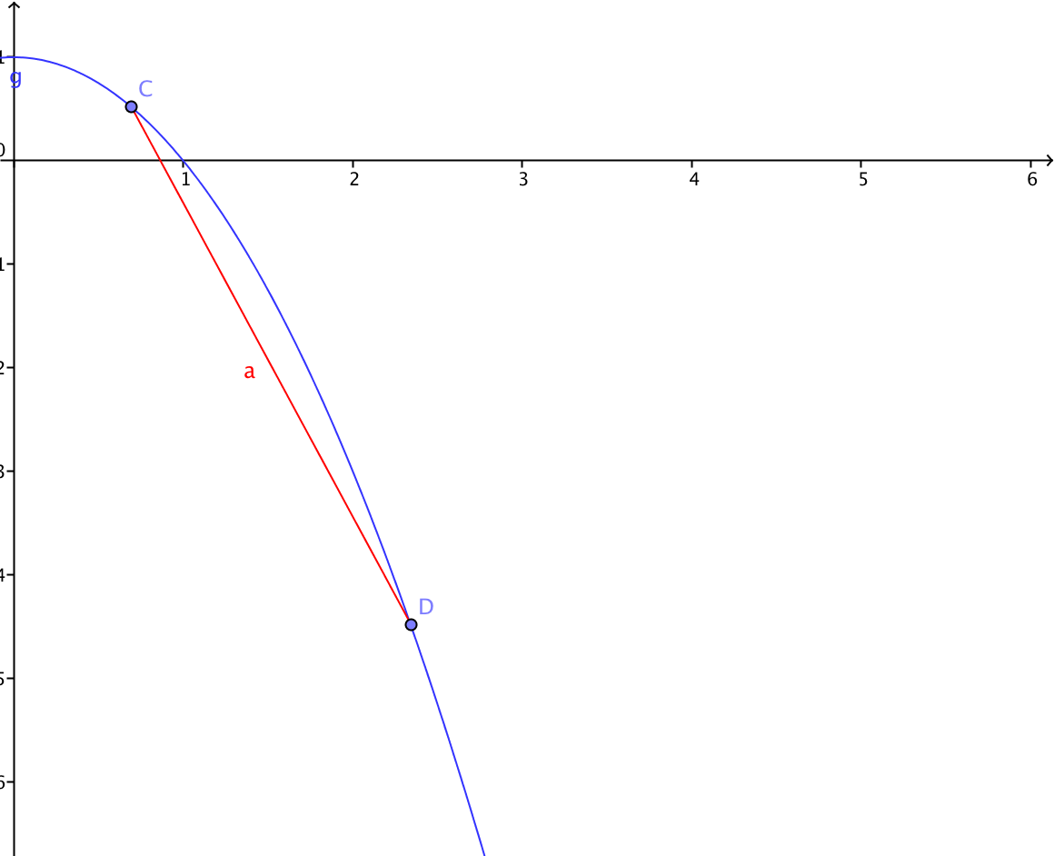 | Grafica de la funcion f(x)=1-2^x, con un segmento que une dos puntos de la curva, los puntos sin etiqueta.
IMG45 | Ver observaciones | Cuaderno de Estudio | Ilustración | Horizontal | MA_11_02_CO_IMG45_small | 526 x 370 px | MA_11_02_CO_IMG45_zoom | 800 x 600 px | 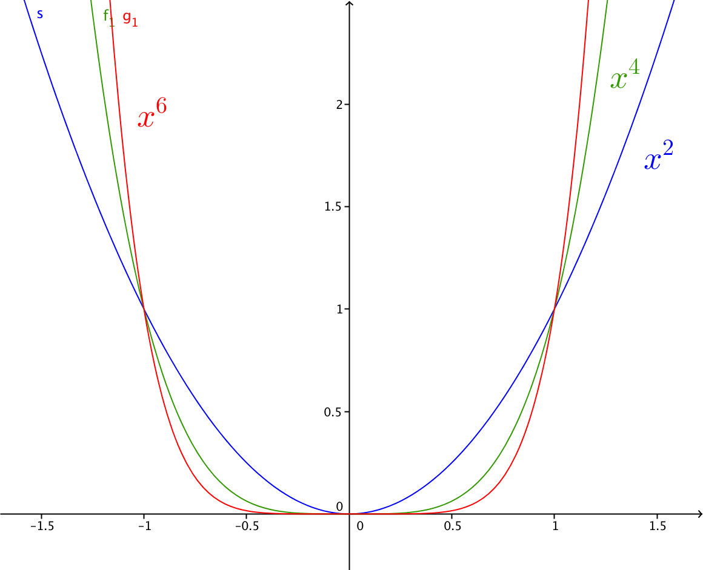 | Grafica de las funciones que se indican en la imagen, cada una con sus etiquetas y de diferentes colores.
IMG46 | Ver observaciones | Cuaderno de Estudio | Ilustración | Horizontal | MA_11_02_CO_IMG46_small | 526 x 370 px | MA_11_02_CO_IMG46_zoom | 800 x 600 px | 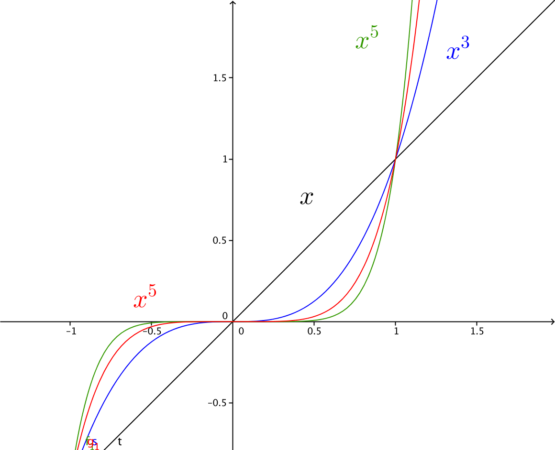 | Grafica de las funciones que se indican en la imagen, cada una con sus etiquetas y de diferentes colores.
IMG47 | Ver observaciones | Cuaderno de Estudio | Ilustración | Horizontal | MA_11_02_CO_IMG47_small | 526 x 370 px | MA_11_02_CO_IMG47_zoom | 800 x 600 px | 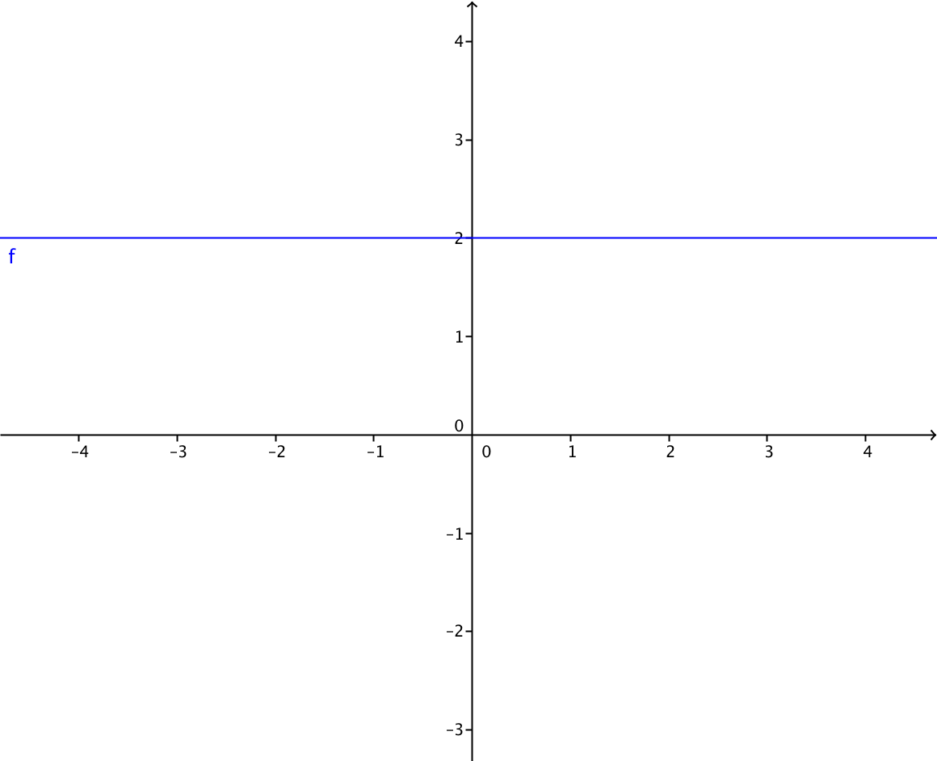 | grafica de la funcion f(x)=2
IMG48 | Ver observaciones | Cuaderno de Estudio | Ilustración | Horizontal | MA_11_02_CO_IMG48_small | 526 x 370 px | MA_11_02_CO_IMG48_zoom | 800 x 600 px | Grafica de varias funciones lineales en el mismo plano cartesiano, en distintos colores con su rotulo, es decir con la expresión algebraica que las define. Como en la imagen 47, se sugiere graficar f(x)=x, f(x)=-x, f(x)=2x, f(x)=-2x, f(x)=3x, f(x)=-3x | Las graficas en el mismo plano cartesiano
IMG49 | Ver observaciones | Cuaderno de Estudio | Ilustración | Horizontal | MA_11_02_CO_IMG49_small | 526 x 370 px | MA_11_02_CO_IMG49_zoom | 800 x 600 px | Grafica de varias funciones afines en el mismo plano cartesiano, en distintos colores con su rotulo, es decir con la expresión algebraica que las define. Como en la imagen 47, se sugiere graficar f(x)=x+1, f(x)=-x+1, f(x)=2x+1, f(x)=-2x+1, f(x)=3x-1, f(x)=-3x-2 | Las graficas en el mismo plano cartesiano
IMG50 | Ver observaciones | Cuaderno de Estudio | Ilustración | Horizontal | MA_11_02_CO_IMG50_small | 526 x 370 px | MA_11_02_CO_IMG50_zoom | 800 x 600 px | Representación gráfica de varias funciones cuadráticas en distintos colores con su rotulo, es decir con la expresión algebraica que las define, por ejemplo f(x)=x^2, f(x)=1-x^2, f(x)=x^2-x+2, f(x)=-x^2+2x-1
IMG51 | Ver observaciones | Cuaderno de Estudio | Ilustración | Horizontal | MA_11_02_CO_IMG51_small | 526 x 370 px | MA_11_02_CO_IMG51_zoom | 800 x 600 px | 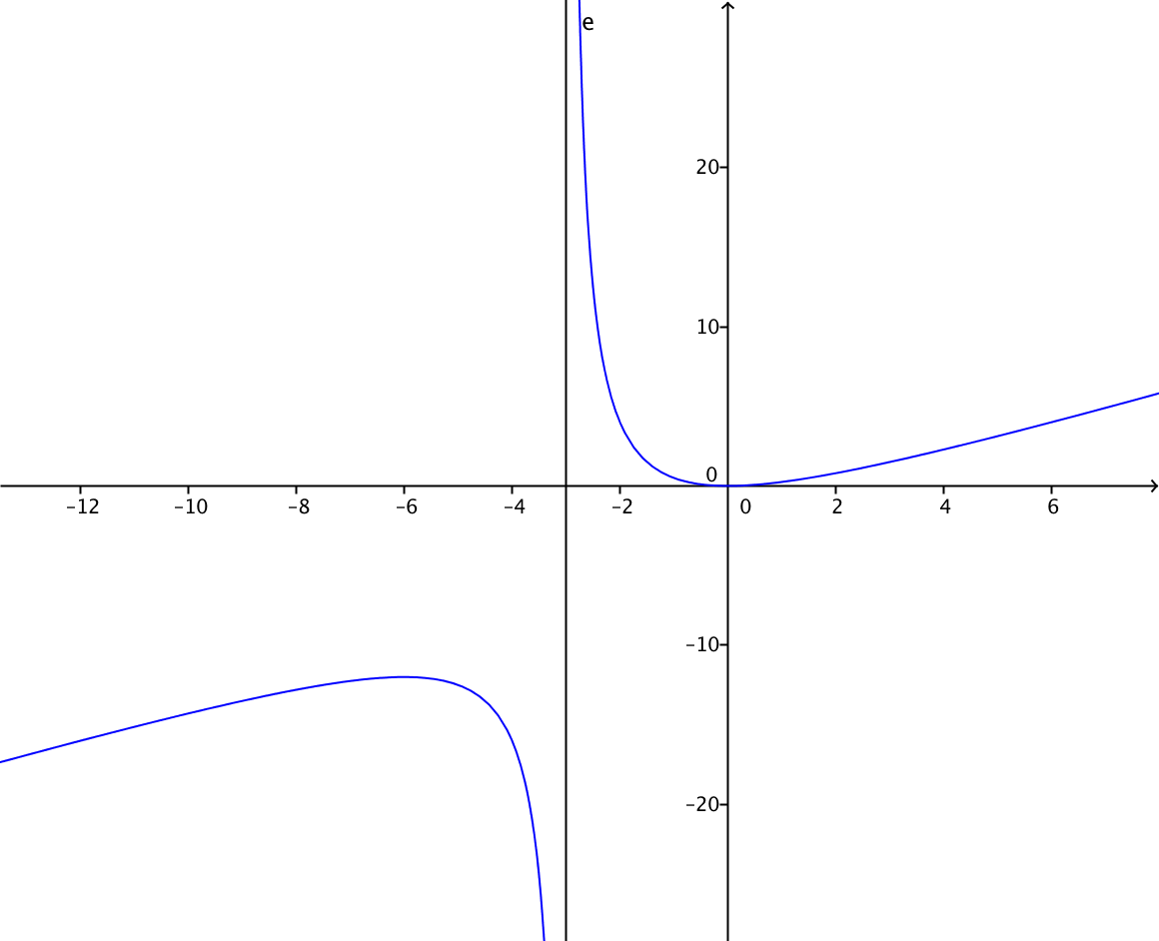 Grafica de la funcion con etiqueta | Dibujar la recta x=-3 punteada y de color rojo, la etiqueta de la reta debe ser x=-3
IMG52 | Ver observaciones | Cuaderno de Estudio | Ilustración | Horizontal | MA_11_02_CO_IMG52_small | 526 x 370 px | MA_11_02_CO_IMG52_zoom | 800 x 600 px | 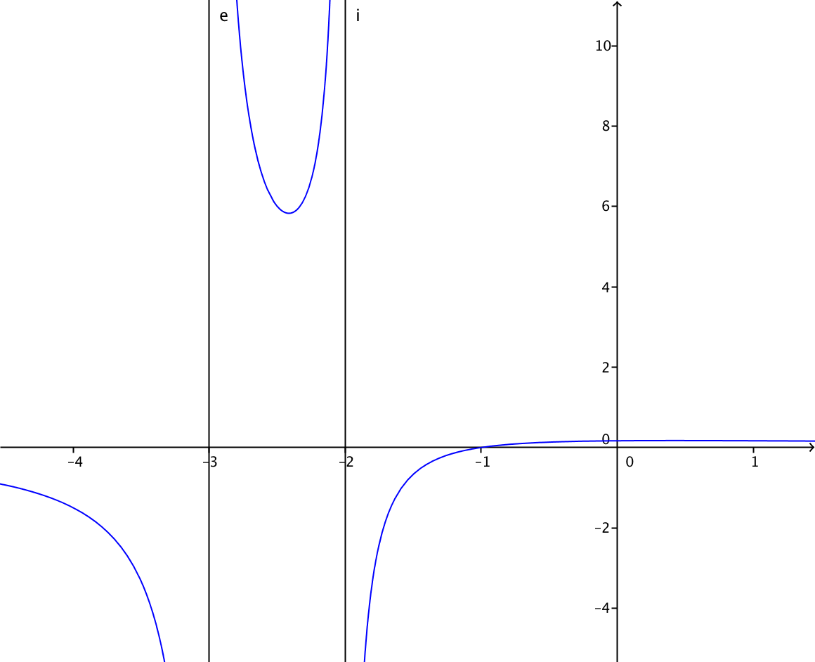 | Grafica de la funcion con asintotas en x=-3 y x+2 de color rojo con sus respectivas etiquetas.
IMG53 | Ver observaciones | Cuaderno de Estudio | Ilustración | Horizontal | MA_11_02_CO_IMG53_small | 526 x 370 px | MA_11_02_CO_IMG53_zoom | 800 x 600 px | 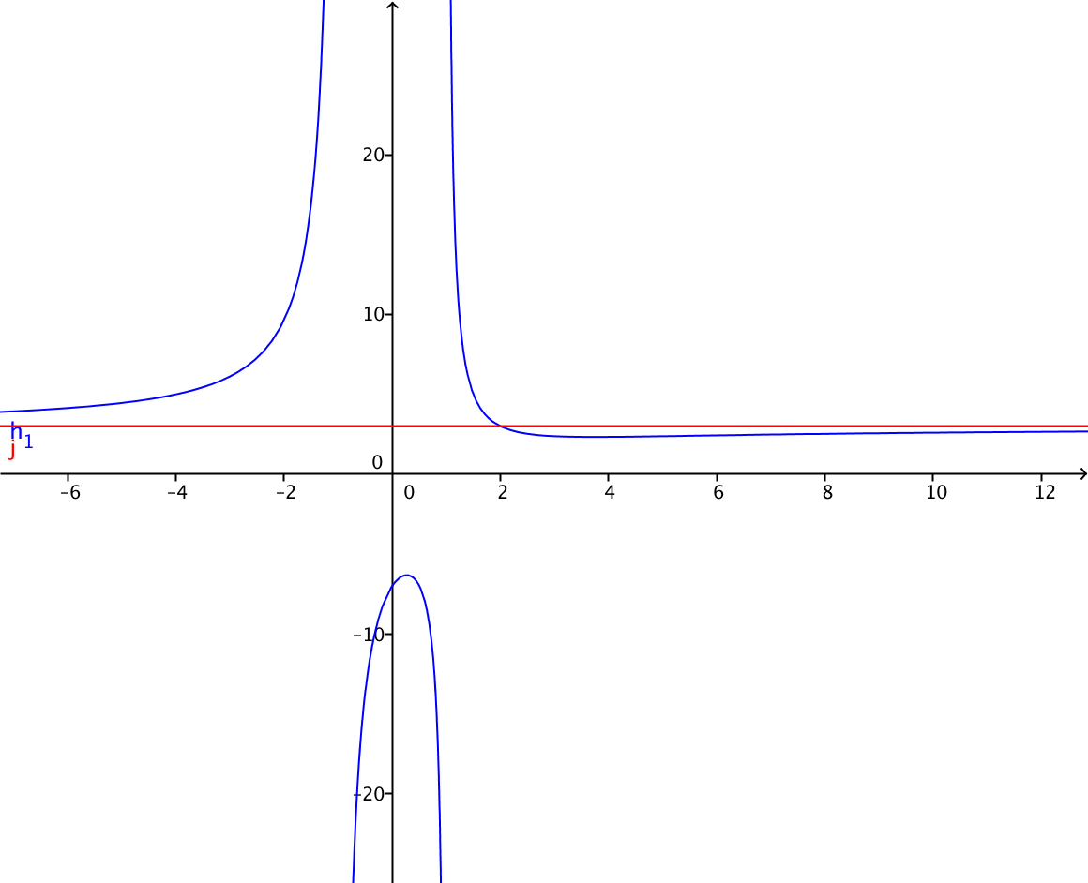 | Grafica de la funcion con asintota punteada en y=3 y sus respectivas etiquetas.
IMG54 | Ver observaciones | Cuaderno de Estudio | Ilustración | Horizontal | MA_11_02_CO_IMG54_small | 526 x 370 px | MA_11_02_CO_IMG54_zoom | 800 x 600 px | 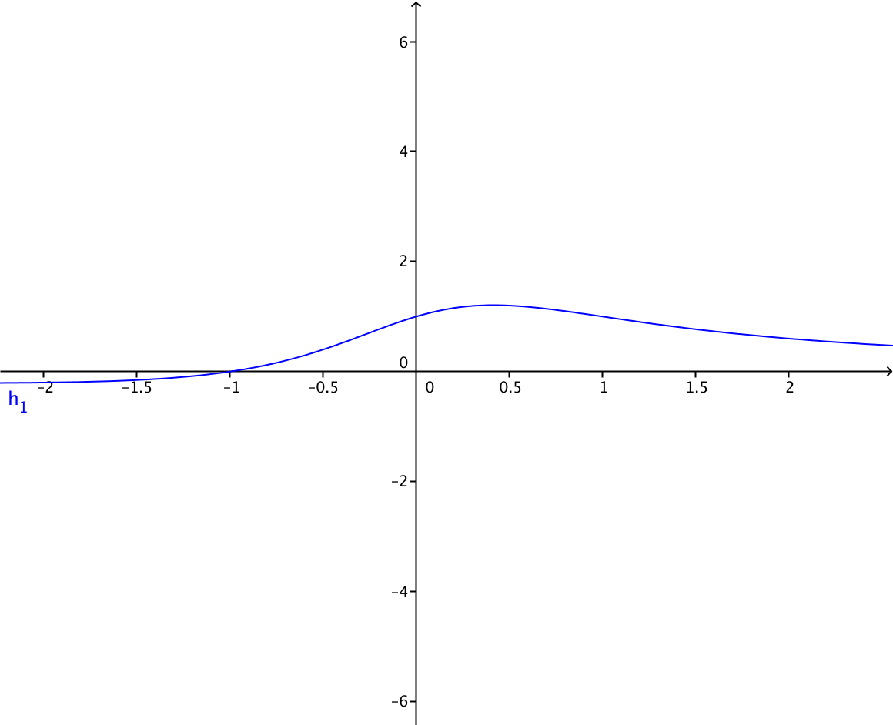 | Grafica de la funcion con asintota punteada de color rojo en y=0
IMG55 | Ver observaciones | Cuaderno de Estudio | Ilustración | Horizontal | MA_11_02_CO_IMG55_small | 526 x 370 px | MA_11_02_CO_IMG55_zoom | 800 x 600 px | Grafica de la funcion
IMG56 | Ver observaciones | Cuaderno de Estudio | Ilustración | Horizontal | MA_11_02_CO_IMG56_small | 526 x 370 px | MA_11_02_CO_IMG56_zoom | 800 x 600 px | 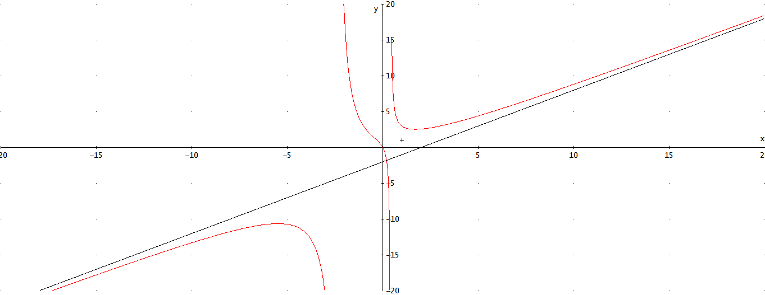 | Grafica de la funcion con asintota oblicua en y=x-2
IMG57 | Ver observaciones | Cuaderno de Estudio | Ilustración | Horizontal | MA_11_02_CO_IMG57_small | 526 x 370 px | MA_11_02_CO_IMG57_zoom | 800 x 600 px | 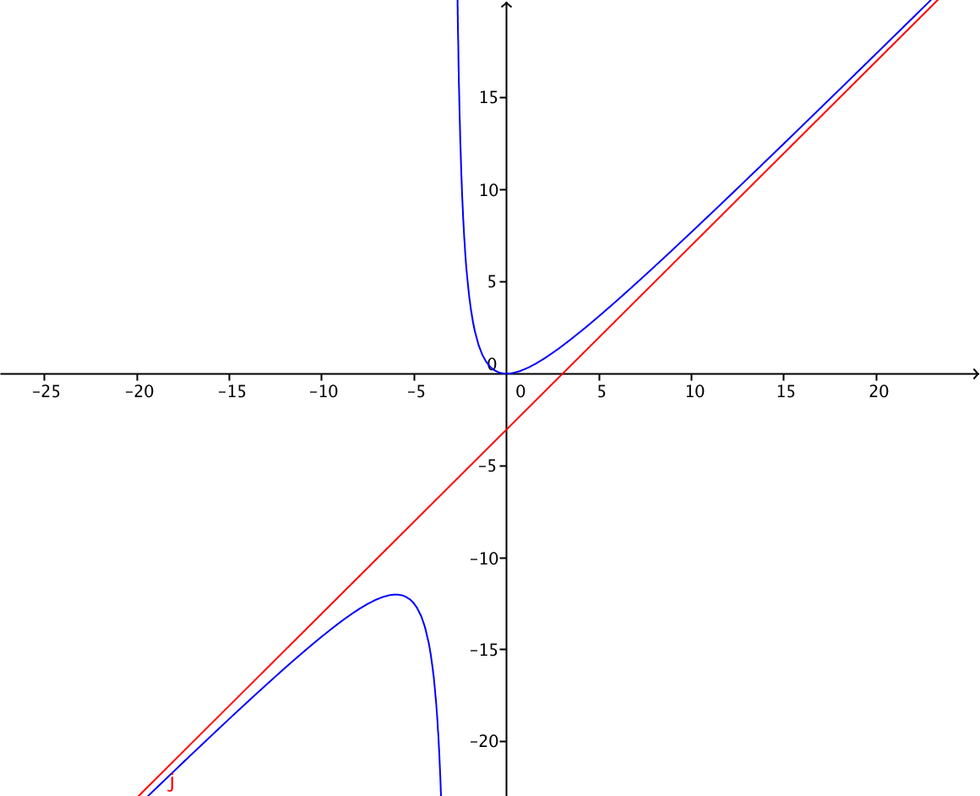 | Grafica de la funcion con asintota oblicua en y=x-3
IMG58 | Ver observaciones | Cuaderno de Estudio | Ilustración | Horizontal | MA_11_02_CO_IMG58_small | 526 x 370 px | MA_11_02_CO_IMG58_zoom | 800 x 600 px | 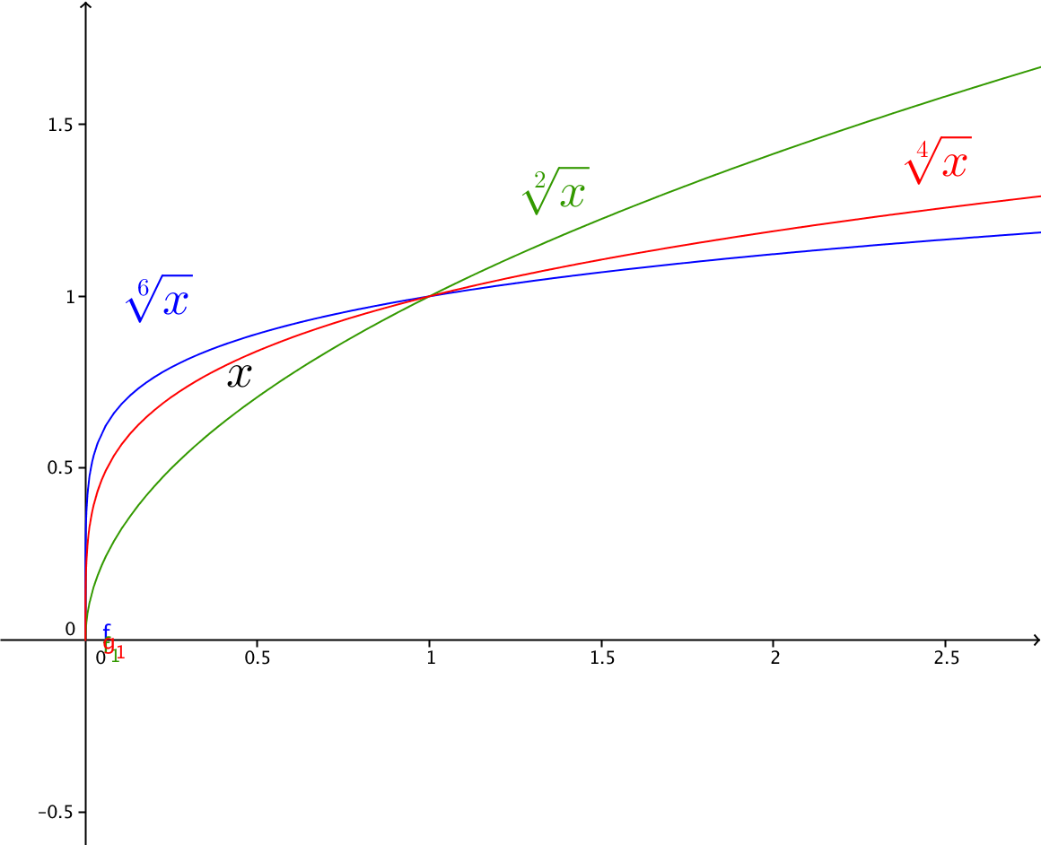 | Grafica de las funciones que se indican en la imagen, cada una con sus etiquetas y de diferentes colores.
IMG59 | Ver observaciones | Cuaderno de Estudio | Ilustración | Horizontal | MA_11_02_CO_IMG59_small | 526 x 370 px | MA_11_02_CO_IMG59_zoom | 800 x 600 px | 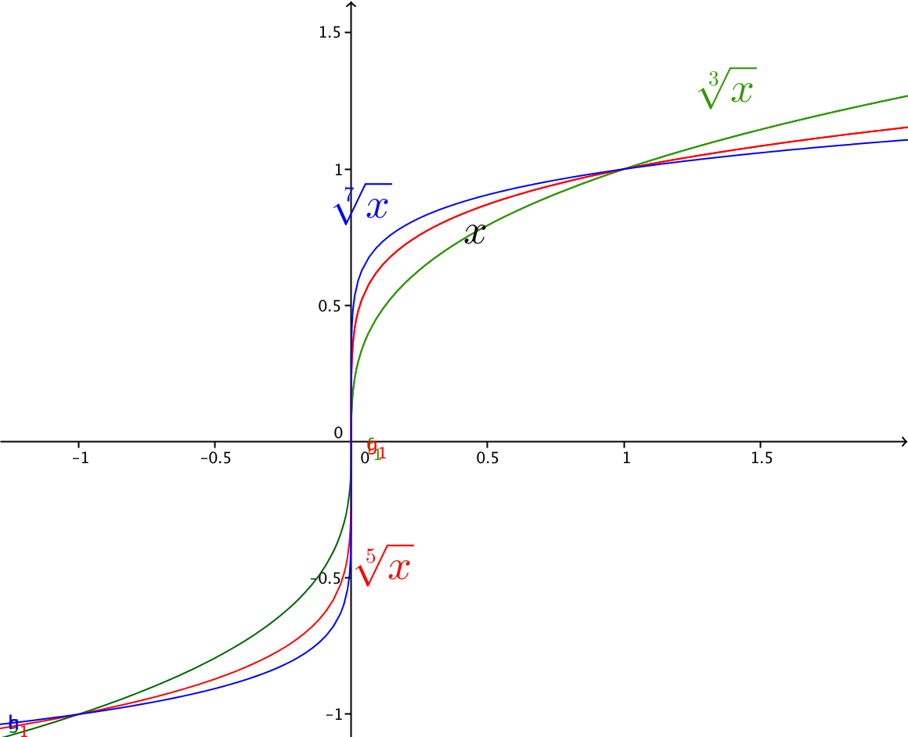 | Grafica de las funciones que se indican en la imagen, cada una con sus etiquetas y de diferentes colores.
IMG60 | Ver observaciones | Cuaderno de Estudio | Ilustración | Horizontal | MA_11_02_CO_IMG60_small | 526 x 370 px | MA_11_02_CO_IMG60_zoom | 800 x 600 px |  | Grafica de la funcion sen(x) entre -5pi/2 hasta 5pi/2
IMG61 | Ver observaciones | Cuaderno de Estudio | Ilustración | Horizontal | MA_11_02_CO_IMG61_small | 526 x 370 px | MA_11_02_CO_IMG61_zoom | 800 x 600 px |  | Grafica de la funcion cos(x) entre -5pi/2 hasta 5pi/2
IMG62 | Ver observaciones | Cuaderno de Estudio | Ilustración | Horizontal | MA_11_02_CO_IMG62_small | 526 x 370 px | MA_11_02_CO_IMG62_zoom | 800 x 600 px |  | Grafica de la funcion tan(x) entre -5pi/2 hasta 5pi/2
IMG63 | Ver observaciones | Cuaderno de Estudio | Ilustración | Horizontal | MA_11_02_CO_IMG63_small | 526 x 370 px | MA_11_02_CO_IMG63_zoom | 800 x 600 px | 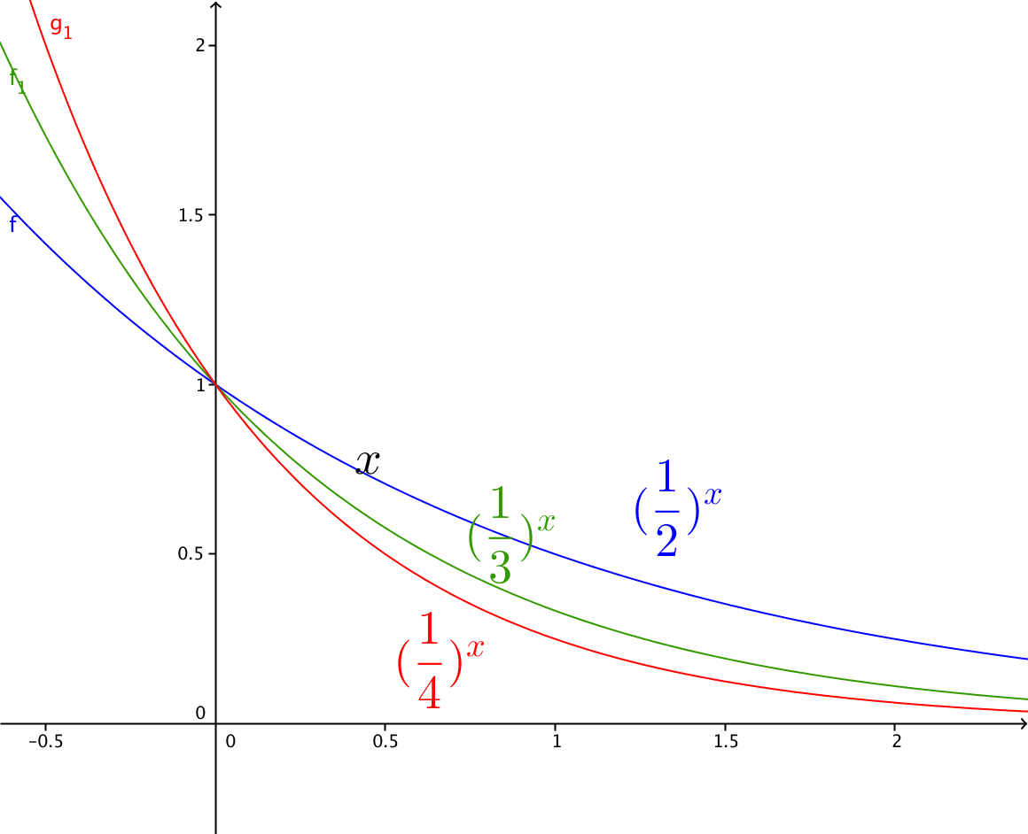 | Grafica de las funciones que se indican en la imagen, cada una con sus etiquetas y de diferentes colores.
IMG64 | Ver observaciones | Cuaderno de Estudio | Ilustración | Horizontal | MA_11_02_CO_IMG64_small | 526 x 370 px | MA_11_02_CO_IMG64_zoom | 800 x 600 px | 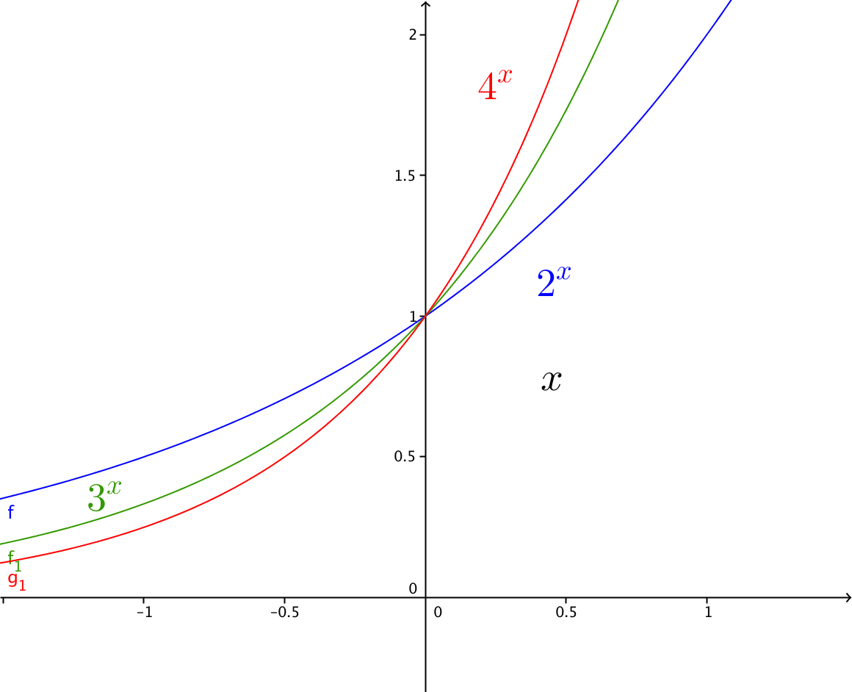 | Grafica de las funciones que se indican en la imagen, cada una con sus etiquetas y de diferentes colores.
IMG65 | Ver observaciones | Cuaderno de Estudio | Ilustración | Horizontal | MA_11_02_CO_IMG65_small | 526 x 370 px | MA_11_02_CO_IMG65_zoom | 800 x 600 px | 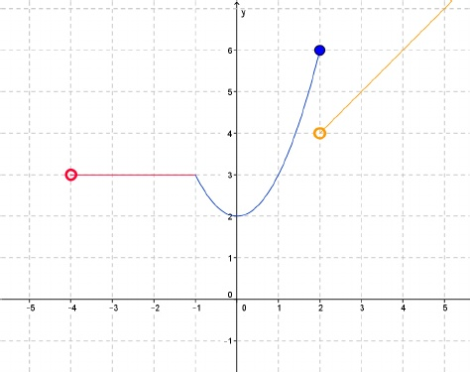 Representación gráfica de la funcion | Representacion gráfica de la funcion
IMG66 | Ver observaciones | Cuaderno de Estudio | Ilustración | Horizontal | MA_11_02_CO_IMG66_small | 526 x 370 px | MA_11_02_CO_IMG66_zoom | 800 x 600 px | 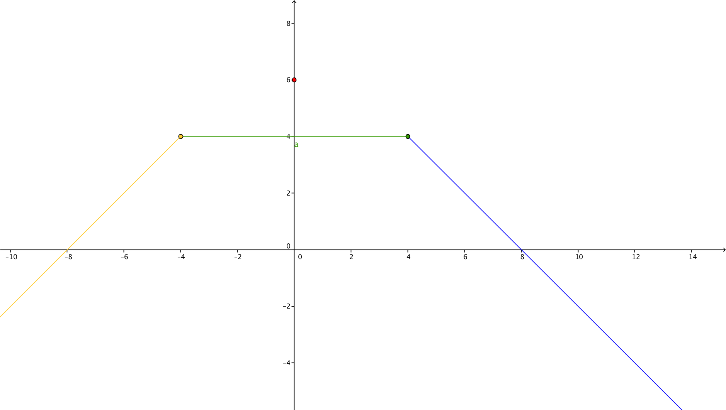 | La función a trozos, modificarla para que se note el hueco que se dan el segmento cuando x=0
IMG67 | Ver observaciones | Cuaderno de Estudio | Ilustración | Horizontal | MA_11_02_CO_IMG67_small | 526 x 370 px | MA_11_02_CO_IMG67_zoom | 800 x 600 px | Representacion grafica de la relación | Mostrar una recta vertical de color rojo en el intervalo (-1,1) que pasa por dos puntos de la grafica para demostrar que la relacion no es funcion
IMG68 | Ver observaciones | Cuaderno de Estudio | Ilustración | Horizontal | MA_11_02_CO_IMG68_small | 526 x 370 px | MA_11_02_CO_IMG68_zoom | 800 x 600 px | Grafica de la funcion valor absoluto de x | ninguna
IMG69 | Ver observaciones | Cuaderno de Estudio | Ilustración | Horizontal | MA_11_02_CO_IMG69_small | 526 x 370 px | MA_11_02_CO_IMG69_zoom | 800 x 600 px | Grafica de la funcion parte entera de x | Ninguna
IMG70 | Ver observaciones | Cuaderno de Estudio | Ilustración | Horizontal | MA_11_02_CO_IMG70_small | 526 x 370 px | MA_11_02_CO_IMG70_zoom | 800 x 600 px | Representacion grafica de las funciones f(x)=√(x+2), g(x)=1/(x-3) y (f+g)(x)=((x-3) √(x+2)+1)/(x-3) | en el mismo plano cartesiano, Cada grafica en un color diferente y frente a cada grafica el nombre de la funcion es decir f, g y f+g
IMG71 | Ver observaciones | Cuaderno de Estudio | Ilustración | Horizontal | MA_11_02_CO_IMG71_small | 526 x 370 px | MA_11_02_CO_IMG71_zoom | 800 x 600 px | Representacion grafica de las funciones f(x)=√(x+2), g(x)=1/(x-3) y (f-g)(x)=((x-3) √(x+2)-1)/(x-3) | en el mismo plano cartesiano, Cada grafica en un color diferente y frente a cada grafica el nombre de la funcion es decir f, g y f-g
IMG72 | Ver observaciones | Cuaderno de Estudio | Ilustración | Horizontal | MA_11_02_CO_IMG72_small | 526 x 370 px | MA_11_02_CO_IMG72_zoom | 800 x 600 px | Representacion grafica de las funciones f(x)=√(x+2), g(x)=1/(x-3) y (fg)(x)=√(x+2)/(x-3) | en el mismo plano cartesiano, Cada grafica en un color diferente y frente a cada grafica el nombre de la funcion es decir f, g y fg
IMG73 | Ver observaciones | Cuaderno de Estudio | Ilustración | Horizontal | MA_11_02_CO_IMG73_small | 526 x 370 px | MA_11_02_CO_IMG73_zoom | 800 x 600 px | Realizar dos planos cartesianos uno al lado del otro, juntos deben tener las funciones f(x)=√(x+2), g(x)=1/(x-3) en distintos colores, el de la izquierda debe tener ademas la funcion (f/g)(x)=(x-3) √(x+2) y el derecha la funcion (g/f)(x)=1/((x-3) √(x+2)) ademas de f y g | en ambos graficas la funcion f debe tener el mismo color, la funcion g otro color, pero conservar el color en ambas graficas, junto a cada grafica la etiqueta con el nombre de lla funcion como en las graficas de la IMG72
IMG74 | http://iesaricel.org/rafanogal/funciones/funciones-archivos/composicion.gif | Cuaderno de Estudio | Ilustración | Horizontal | MA_11_02_CO_IMG74_small | 526 x 370 px | MA_11_02_CO_IMG74_zoom | 800 x 600 px | Realizar un diagrama sagital como el que se muestra en la imagen. | No se si la imagen sea libre, es mejor hacer una similar.

